2022-11-25-tabell1
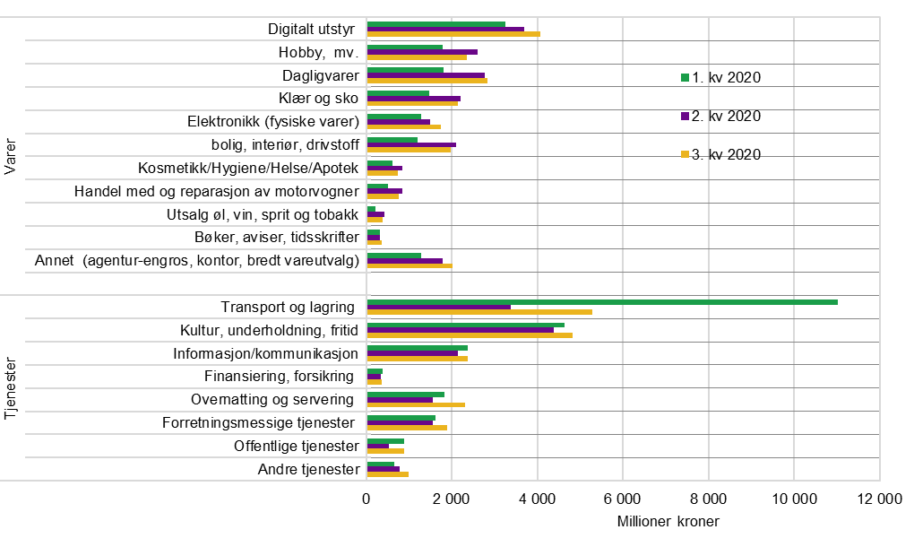
Tabell 1. Handel av varer og tjenester med norske internasjonale betalingskort i norske og utenlandske nettbutikker. Millioner kroner
Kilde: Statistisk sentralbyrå.
 |  | 1. kv 2020 | 2. kv 2020 | 3. kv 2020 | 4. kv 2020 | 1. kv 2021 | 2. kv 2021 | 3. kv 2021 | 4. kv 2021 | 1. kv 2022 | 2. kv 2022 | 3. kv 2022
Varer | Digitalt utstyr | 3,371 | 3,812 | 4,208 | 4,930 | 4,237 | 4,511 | 4,479 | 4,842 | 4,612 | 4,393 | 4,721
 | Hobby, mv. | 1,802 | 2,625 | 2,375 | 3,424 | 2,910 | 3,322 | 2,684 | 3,537 | 2,639 | 2,634 | 2,506
 | Dagligvarer | 1,850 | 2,816 | 2,868 | 3,735 | 3,838 | 3,907 | 4,101 | 4,735 | 4,423 | 4,556 | 4,465
 | Klær og sko | 1,489 | 2,220 | 2,168 | 3,023 | 2,553 | 3,129 | 2,135 | 2,655 | 1,936 | 2,180 | 1,971
 | Elektronikk (fysiske varer) | 1,296 | 1,506 | 1,755 | 2,754 | 2,509 | 2,612 | 2,562 | 3,358 | 2,331 | 1,885 | 2,319
 | Bolig, interiør, drivstoff | 1,209 | 2,113 | 1,991 | 2,516 | 2,761 | 3,502 | 2,519 | 2,813 | 2,518 | 2,848 | 2,960
 | Kosmetikk/Hygiene/Helse/Apotek | 608 | 855 | 744 | 982 | 951 | 980 | 781 | 980 | 832 | 834 | 774
 | Handel med og reparasjon av motorvogner | 521 | 848 | 778 | 763 | 860 | 1,214 | 902 | 815 | 789 | 968 | 1,007
 | Utsalg øl, vin, sprit og tobakk | 213 | 423 | 391 | 668 | 600 | 566 | 433 | 528 | 420 | 420 | 351
 | Bøker, aviser, tidsskrifter | 327 | 329 | 374 | 414 | 456 | 383 | 481 | 500 | 480 | 445 | 535
 | Annet (agentur-engros, kontor, bredt vareutvalg) | 1,306 | 1,806 | 2,032 | 3,054 | 1,750 | 1,887 | 1,708 | 1,964 | 1,804 | 2,137 | 2,375
 |  | 13,992 | 19,354 | 19,684 | 26,263 | 23,425 | 26,013 | 22,785 | 26,727 | 22,784 | 23,300 | 23,982
Tjenester | Transport og lagring | 11,114 | 3,445 | 5,433 | 3,772 | 3,209 | 5,134 | 8,286 | 8,767 | 11,613 | 16,215 | 15,553
 | Kultur, underholdning, fritid | 4,651 | 4,388 | 4,829 | 4,682 | 4,142 | 4,858 | 5,657 | 5,741 | 5,442 | 6,357 | 6,728
 | Informasjon/kommunikasjon | 2,444 | 2,228 | 2,451 | 2,633 | 2,539 | 2,617 | 2,863 | 3,067 | 2,942 | 2,788 | 2,904
 | Finansiering, forsikring | 388 | 357 | 367 | 371 | 597 | 596 | 437 | 518 | 513 | 484 | 500
 | Overnatting og servering | 1,833 | 1,584 | 2,333 | 1,918 | 1,915 | 3,074 | 4,733 | 3,177 | 3,900 | 5,033 | 4,876
 | Forretningsmessige tjenester | 1,730 | 1,621 | 1,912 | 2,153 | 1,878 | 2,209 | 2,404 | 2,435 | 2,241 | 2,735 | 2,647
 | Offentlige tjenester | 896 | 542 | 891 | 853 | 1,125 | 874 | 1,165 | 1,135 | 1,478 | 1,248 | 1,346
 | Andre tjenester | 666 | 799 | 994 | 940 | 878 | 1097 | 1121 | 1129 | 1111 | 1237 | 1203
 |  | 23,723 | 14,963 | 19,209 | 17,322 | 16,283 | 20,459 | 26,666 | 25,969 | 29,240 | 36,097 | 35,758

